Twin engine
Mission Specification data
N° of passangers | 6
Weight of each [lb] | 175
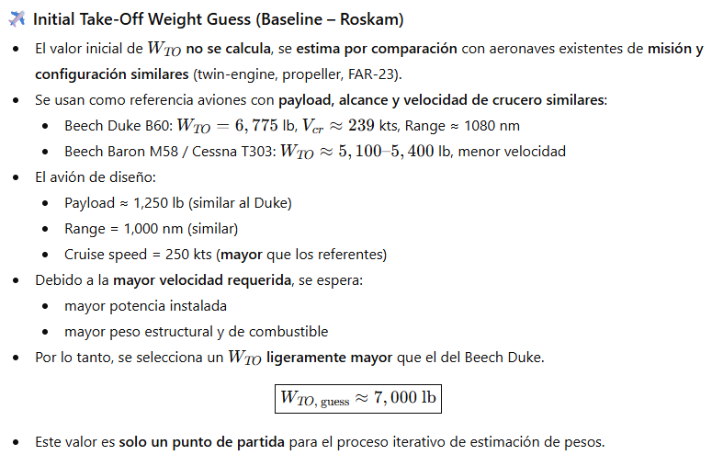
Total Baggage [lb] | 200
Range [nmi] | 1000
Fuel reserves | 0.25
Altittude [ft] | 10000
Cruise speed [kts] | 250
Climb time [min] | 10

Step 1, given in specs
Wpl [lb] | 1250

Step 2, Wto, guess
Wto_guess [lb] | 7900
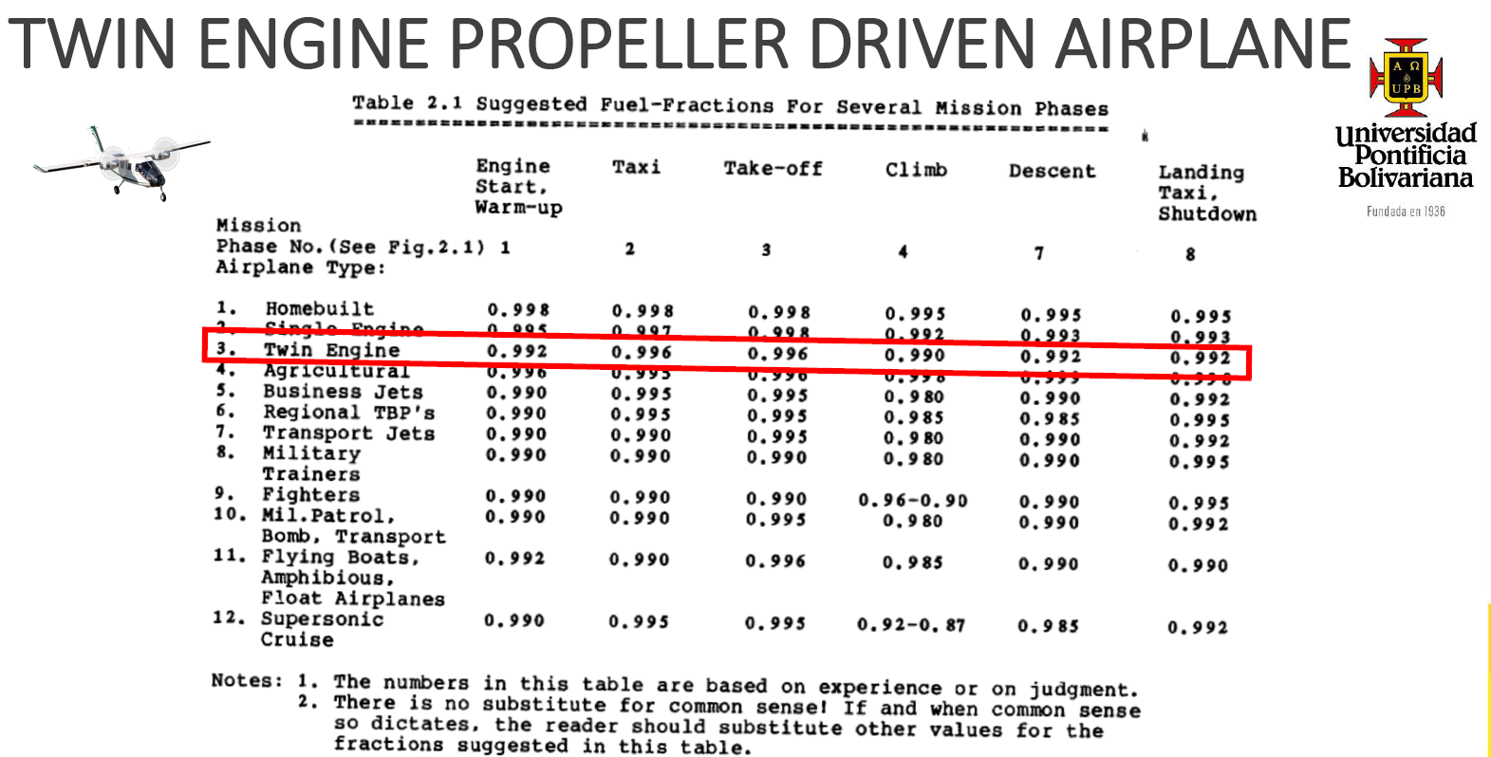

Step 3, Fuel weight estimation
W1/Wto (start and warm up) table 2.1 | 0.992
W2/W1 (Taxi) table 2.1 | 0.996
W3/W2 (Take-off) table 2.1 | 0.996
W4/W3 (Climb) table 2.1 | 0.99

For cruise, we use Breguet equations
Cp [lbs/(hp/hr)] table 2.2 | 0.5
ηp table 2.2 | 0.82
L/D table 2.2 | 11
Range [nmi] | 1000
W5/W4 (cruise) | 0.86258665978

W6/W5 (descent) table 2.1 | 0.992
W7/W6 (Landing,taxi and shutdown) table 2.1 | 0.992

Mff | 0.8269735614
Wfused | 1708.6360812

Step 4, Operating empty weight tentative
WOE_tent [lb] | 4941.3639188

Step 5, Empty weight tentative
WE_tent [lb] | 4901.8639188

Step 6, Allowable value of WE
A | 0.0966
B | 1.0298
WE_allowable [lb] | 4909.4661507

Iteration
For the iteration process, the cell of the Wto guess is modified until we get a tolerance within the 0.5%
Tolerance [%] | 0.15484844238

Final results
Wto [lb] | 7900
WE [lb] | 4909.4661507
WF [lb] | 1708.6360812

Alternative way to do the iteration process
A | 0.0966
B | 1.0298
C | 0.77871695175
D | 1250

Lado izquierdo | 7935
Lado derecho | 7932.568471
error [%] | 0.030652479983

Sensitivity

F | 46736.643716

Sensitivity of Wto to Range
Cp [lbs/(hp/hr)] table 2.2 | 0.5
ηp table 2.2 | 0.82
L/D table 2.2 | 11
∂Wto/∂R [lb/nm] | 6.9085947844

Eso significa que si por ejemplo, quiero cambiar el rango inicial que debía cumplir de 1000 nm a 1100 nm, podemos obtener cuanto peso inicial adicional necesito, multiplando esos 100 que agregué por esa relación , quedaría 100*6.9 y da 690 lbs, por ende eso es lo que debo aumentarle al Wto para aumentar el rango 100 nm

Sensitivity of Wto to Cp
Cp [lbs/(hp/hr)] table 2.2 | 0.5
ηp table 2.2 | 0.82
L/D table 2.2 | 11
∂Wto/∂Cp [lb/lb/h] | 13817.189569

Significa que si consigo un motor que me consuma menos combustible, por ejemplo con un Cp de 0.45, es decir reduciendo el consumo un 0.05, me reduciría el Wto 0.05*13817 = 691 lbs

Sensitivity of Wto to ηp
Cp [lbs/(hp/hr)] table 2.2 | 0.5
ηp table 2.2 | 0.82
L/D table 2.2 | 11
∂Wto/∂Cp [lb] | -8425.1155907

Significa que si consigo una helice con mejor eficiencia por ejemplo de 0.84, es decir, 0.02 mas eficiente, puedo obtener cuanto se me reduce el Wto como 0.02*-8425= -168 lbs

Sensitivity of Wto to L/D
Cp [lbs/(hp/hr)] table 2.2 | 0.5
ηp table 2.2 | 0.82
L/D table 2.2 | 11
∂Wto/∂L/D [lb] | -628.05407131

Significa que si aumento la L/D de 11 a 12, el Wto se me reduce 628.05 lbs, lo que resulta de multiplicar 1*628.05

Jet Fighter
Airplane Requirements
N° of bombs | 20
Weight of each [lb] | 500
Ammunition for GAU-81A [lb] | 2000
Crew (one pilot) [lb] | 200
Cruise speed, external load | 400
Cruise speed, clean | 450
Mach at 40000 ft external load | 0.8
Mach at 40000 ft clean | 0.85
Climb time [min] | 8
Climb rate [fpm] | 500

Step 1, Payload Weight
Wpl [lb] | 12000

Step 2, Wto, guess
Wto_guess [lb] | 64000

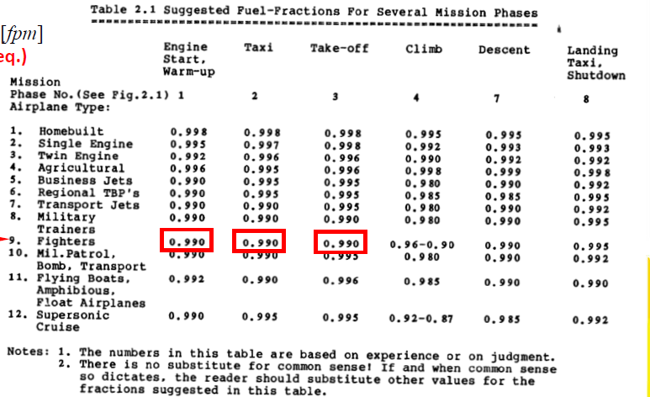
Step 3, Fuel Weight estimation
W1/Wto (start and warm up) table 2.1 | 0.99
W2/W1 (Taxi) table 2.1 | 0.99
W3/W2 (Take-off) table 2.1 | 0.99
W4/W3 (Climb) figure 2.2 | 0.971

Determining Rclimb to then determine Rcruise
Vclimb assumed [kts] | 350
R/C [fpm] | 500
R/C [kts] | 4.935834156
Vhorizontal [kts] | 349.96519476

As we have Vhorizontal and climb time, we can find Rclimb
Rclimb [nmi] | 46.662025968

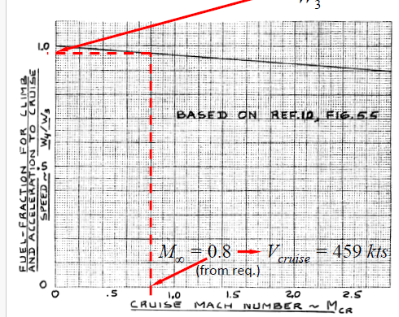
As we have the total Range and the range of climb, we find the range of cruise
R_tot (de una ida) [nmi] | 300
Rcruise [nmi] | 253.33797403
Vcruise [kts] | 459
cj [lb/(lb/h)] | 0.6
L/D | 7
W5/W4 (Cruise out) | 0.95379293665

Loiter lo trabajamos con endurance
cj [lb/(lb/h)] table 2.2 | 0.6
L/D table 2.2 | 9
Eloiter from mission profile [min] | 30
Eloiter from mission profile [h] | 0.5
W6/W5 (Loiter) | 0.96721610048

W7/W6 (Descent) | 0.99

Rdash_out [nmi] | 100
Vdash_out [kts] | 400
cj [lb/(lb/h)] | 0.9
L/D | 4.5
W8/W7 (Dash out) | 0.9512294245

W9/W8 drop bombs (no fuel penalties, just an instant) | 1

From this point, bombs are dropped
Mff (% del Wto que queda luego de tirar bombas) | 0.81850795267
% de combustible usado | 0.18149204733
Weight before dropping bombs [lb] | 52384.508971
Weight immediately after dropping bombs [lb] | 42384.508971

Strafe
cj [lb/(lb/h)] table 2.2 | 0.9
L/D table 2.2 | 4.5
Estrafe [min] | 5
Estrafe [h] | 0.083333333333
W10/W9 | 0.98347145382

Corrigiendo ese valor:
Peso en 9/peso en 8 | 0.80910387066
W10/W9 corrected | 0.98662668931

W9 | 41683.954657

Inmediatamente despues de descargar la ametralladora
W10 | 39683.954657
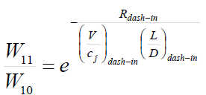
Para dash in, se usa rango
Rdash_in [nm] | 100
Vdash_in [kts] | 450
cj [lb/(lb/h)] table 2.2 | 0.9
L/D | 5.5
W11/W10 | 0.96428957896

Strafe weight ratio (W10/W9) | 0.95201990751
W11/W10 corrected | 0.96600296827

Climb again, se usa la tabla con el mach
W12/W11 | 0.969
Rclimb [nm] (mismo procedimiento anterior) | 47
Rcruise_in [nm] | 253
Vcruise (el mach por la velocidad del sonido) [kts] | 488
cj [lb/(lb/h)] table 2.2 | 0.6
L/D | 7.5
W13/W12 (cruise in) | 0.95937292619

W14/W13 (Descent) table 2.1 | 0.99
W15/W14 (Descent) table 2.1 | 0.995

Mff | 0.71310379383
Wfuel [lb] | 18361.357195

Step 4, Operating empty weight tentative
WOE_tent [lb] | 33638.642805

Step 5, Empty weight tentative
WE_tent [lb] | 33118.642805

Step 6, Allowable value of WE
A | 0.5091
B | 0.9505
WE_allowable [lb] | 33178.952941

Using the equation for iterations
A | 0.5091
B | 0.9505
C | 0.71310379383
D | 12200

Lado izquierdo | 64000
Lado derecho | 64476.03678
error [%] | 0.73831582038

Sensitivity

Sensitivity of Wto to Wpl
∂Wto/∂Wpl | 6.1193733408

Por cada lb de carga paga que se le meta adicional al avión, el peso de despegue aumentará 6.12 lb

Sensitivity of Wto to WE
∂Wto/∂WE | 1.8334514687

Por cada lb de carga paga que se le meta adicional al avión de peso vacío, el peso de despegue aumentará 1.83 lb

Sensitivity of Take-Off Weight to Range (y = R) and Endurance (y = E)
Como depende de parametros como Cj, V y L/D, se hace el analisis de sensibilidad para cada fase involucrada, en este caso, cruise-out, dash-out, dash-in y cruise se harán con rango y loiter se hará con autonomia (endurance)

 |  |  |  |  |  | Para sensibilidad con rango
F [Lb] | 279279.89409

 | Cruise-out | Dash-out | Dash-in | Cruise-in | Loiter
Cj | 0.6 | 0.9 | 0.9 | 0.6 | 0.6
V | 459 | 400 | 450 | 488 | N/A
L/D | 7 | 4.5 | 5.5 | 7.5 | 9 | Para sensibilidad con WE, Endurance
∂Wto/∂WR | 52.15310814 | 139.63994704 | 101.55632512 | 45.783589195
∂Wto/∂WE | N/A | N/A | N/A | N/A | 18618.659606

Se observa que la parte de dash out es la que tiene mas sensibilidad, por ende si necesitaramos aumentar el rango de dash out de 100 a 200 por ejemplo, el Wto nos aumentaría 13900 lbs. Si establecemos el costo por peso de 500 dolares/lbs, eso nos costaría como empresa casi 7.000.000 de dolares adicionales

Analizando el loiter, si el tiempo de loiter se redujera de 30 min a 15 min (reducción de 0.25 h), el Wto disminuiría 0.25*18618.66 = 4645 lbs, reduciendo el costo unitario en una tasa de 2.3 millones, ya que 4645*500 = 2.3 M

Sensitivity of Take-Off Weight to sfc (y = cj) andA.E (y = L/D)
Se procede a hacer el mismo procedimiento, pero cambiando las formulas de las derivadas parciales, con base a la tabla 2.20

 | Cruise-out | Dash-out | Dash-in | Cruise-in | Loiter
Cj | 0.6 | 0.9 | 0.9 | 0.6 | 0.6 | Para sensibilidad con Cj Rango
V | 459 | 400 | 450 | 488 | N/A
L/D | 7 | 4.5 | 5.5 | 7.5 | 9
R | 253.33797403 | 100 | 100 | 253 | N/A
E | N/A | N/A | N/A | N/A | 0.5
∂Wto/∂CJ | 22020.604593 | 15515.549672 | 11284.036125 | 19305.413444 | 15515.549672 | Para sensibilidad con Cj Endurance
∂Wto/∂L/D | -1887.4803937 | -3103.1099343 | -1846.4786386 | -1544.4330755 | -1034.3699781

Con base a estos resultados podemos ver que por ejemplo, una disminución en el sfc de 0.1 en el dash-out, reduce el wto en 0.1*15515.45 = 1551 lbs. Si aumentamos la eficiencia aerodinámica un 0.5 en cruise-out, el peso se nos disminuye como 0.5*1887 = 943.5 lbs

 |  |  |  |  |  | Para sensibilidad con L/D Rango

 |  |  |  |  |  | Para sensibilidad con L/D Endurance

